手順書
操作手順書 |  |  |  |  | 作成日時：2019/10/25-11:43:27

 | １．操作環境

 |  |  | シナリオファイル名 | C:\Users\Administrator\Desktop\動作確認手順\前受充当のお知らせ出力.winsnr

 | ２．操作手順

 |  | ２．１．シナリオ：前受充当のお知らせ出力
 |  |  | ２．１．１．[前受充当のお知らせ]ウィンドウ |  |  | 確認日 | 結果
 |  |  | 画面 | 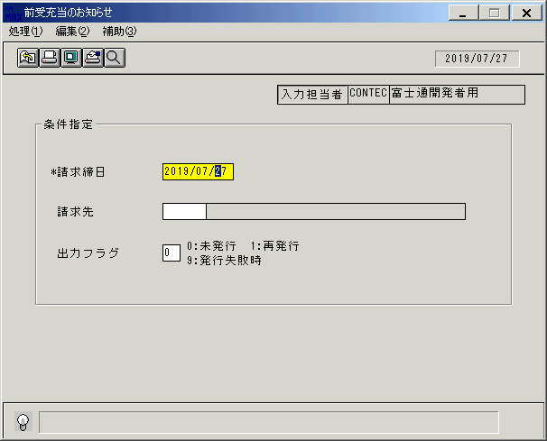
 |  |  | 操作内容 | 「前受充当のお知らせ」ウィンドウを初期画面表示します。「請求締日」を入力します。

 |  |  | ２．１．２． [前受充当のお知らせ]ウィンドウ |  |  | 確認日 | 結果
 |  |  | 画面 | 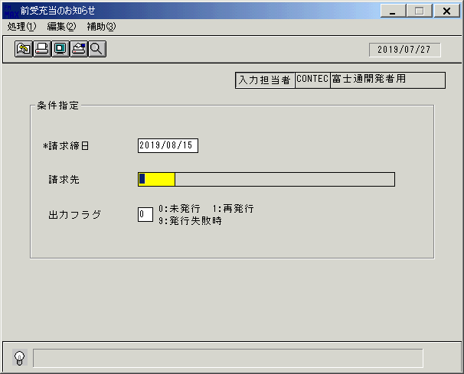
 |  |  | 操作内容 | 「請求先」を入力します。

 |  |  | ２．１．３． [前受充当のお知らせ]ウィンドウ |  |  | 確認日 | 結果
 |  |  | 画面 | 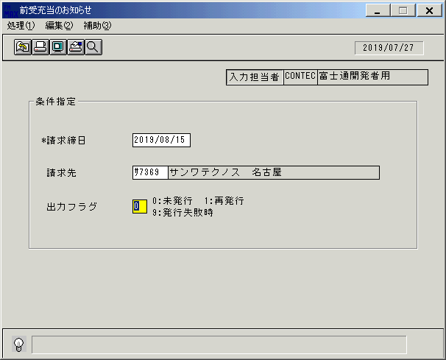
 |  |  | 操作内容 | 「出力フラグ」を入力します。

 |  |  | ２．１．４．[前受充当のお知らせ]ウィンドウ - [前受充当のお知らせ]ウィンドウ |  |  | 確認日 | 結果
 |  |  | 画面 | 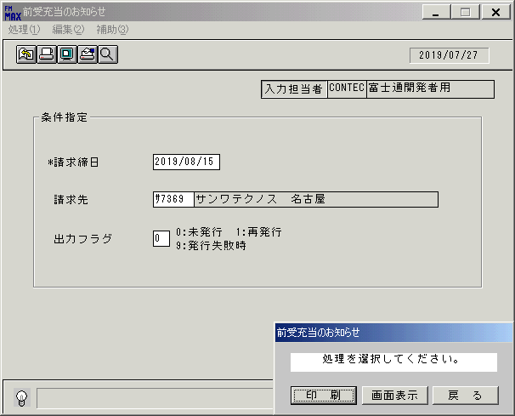
 |  |  | 操作内容 | 「画面表示」をクリックします。

 |  |  | ２．１．５．[デスクトップ]ウィンドウ - [前受充当のお知らせ･ﾚﾎﾟｰﾄ]ウィンドウ |  |  | 確認日 | 結果
 |  |  | 画面 | 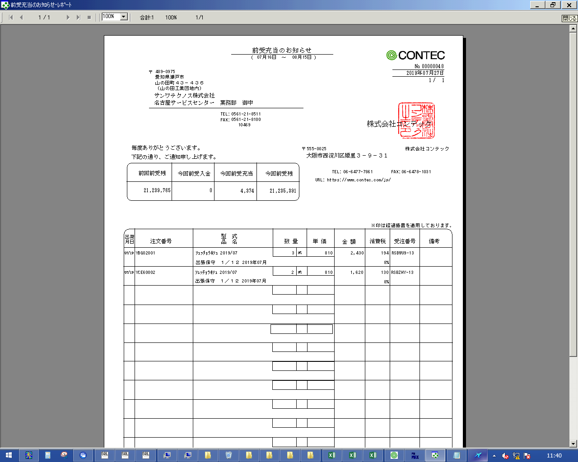
 |  |  | 操作内容 | 「前受充当のお知らせ･ﾚﾎﾟｰﾄ」ウィンドウが表示されます。「×」でウィンドウを閉じます。

 |  |  | ２．１．６．[前受充当のお知らせ]ウィンドウ |  |  | 確認日 | 結果
 |  |  | 画面 | 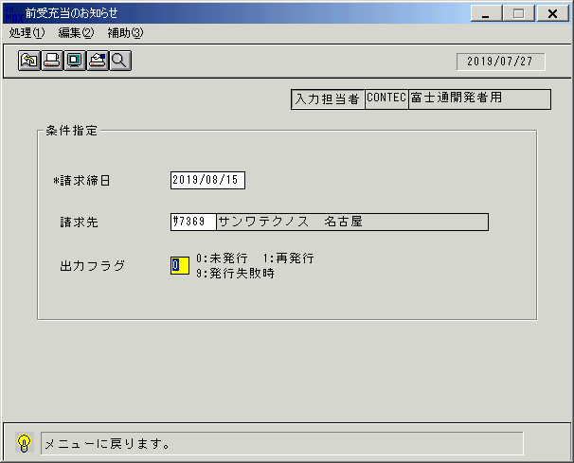
 |  |  | 操作内容 | 終了ボタンをクリックします。

 |  |  | ２．１．７．[前受充当のお知らせ]ウィンドウ - [前受充当のお知らせ]ウィンドウ |  |  | 確認日 | 結果
 |  |  | 画面 | 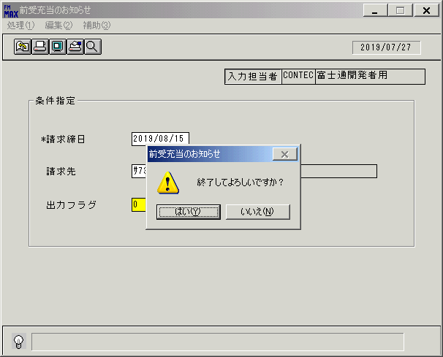
 |  |  | 操作内容 | 「はい」をクリックしてウィンドウを閉じます。

ﾁｪｯｸ
チェック仕様書 |  |  |  | ユーザ名：㈱コンテック殿 |  | ｼｽﾃﾑ名：新総合情報システム |  |  | ﾌﾟﾛｾｽID/名：販売システム |  | 作成日:２００９年０１月０９日
 |  |  |  |  |  | ｼﾞｮﾌﾞID/名： |  |  | ﾌﾟﾛｸﾞﾗﾑID/名：SEIPR51/前受充当のお知らせ |  | 作成者：FKS)中田

 | 【チェック対象】 |  | 画面：前受充当のお知らせ |  |  |  | FormID：SEIPR51 | ﾓｰﾄﾞ
 |  |  |  |  |  |  |  | 権限
 | № | 項 目 名 |  |  | チ ェ ッ ク 条 件 |  |  | エ ラ ー 情 報 |  | 備 考 |  | CHK
 |  | ＜単項目チェック＞
 | 1 | 請求締日 |  |  | 日付として正しくない場合はエラー |  |  | DATE 日付に誤りがあります。修正してください。

 | 2 | 請求先 |  |  | 得意先マスタに存在しない場合はエラー |  |  | RNOTFOUND 該当するデータが存在しません。
 |  |  |  |  | 得意先マスタ．伝票削除区分=「９」の場合はエラー |  |  | RNOTFOUND 削除済のレコードです。

 |  | ＜関連チェック＞
 | 3 | 出力フラグ押下時 |  |  | 請求締日付、又は請求先に誤りがある場合はエラー |  |  | _COMPLETEC 入力されていない項目があります。入力してください。

 | 4 | 印刷ボタン押下時 |  |  | 請求締日付、又は請求先に誤りがある場合はエラー |  |  | _COMPLETEC 入力されていない項目があります。入力してください。

 | 5 | プレビューボタン押下時 |  |  | 請求締日付、又は請求先に誤りがある場合はエラー |  |  | _COMPLETEC 入力されていない項目があります。入力してください。

起動元EXE
システム情報
制御ファイル
データファイル
起動先EXE

画面レイアウト
画面レイアウト |  |  |  |  |  | 名称 |  | 前受充当のお知らせ |  |  | 名称 |  |  |  |  | 変更履歴 | Ｖｅｒ． | 年月日 |  |  | 作成者 | Ｖｅｒ． | 年月日 | 作成者
 |  |  |  |  |  |  |  |  |  |  |  |  |  |  |  |  | 1.06 | 2006-05-26 |  |  | FJCL)齊藤 | 1.09 | 2006-09-07 | FJCL)齊藤
 |  |  |  |  |  | ＩＤ |  | SEIPR51 |  |  | ＩＤ |  |  |  |  |  | 1.07 | 2006-07-09 |  |  | FJCL)浅井 | 1.10 | 2006-09-12 | FJCL)齊藤
 |  |  |  |  |  |  |  |  |  |  |  |  |  |  |  |  | 1.08 | 2006-08-29 |  |  | FJCL)齊藤 | 2.00 | 2007-01-09 | FJCL)齊藤

名称
ＩＤ
画面
ＩＤ
名称
／
 |  |  |  |  |  |  |  |  |  |  |  | ＜利用部門＞
 |  |  |  |  |  |  |  |  |  |  |  |  | ・営業部門

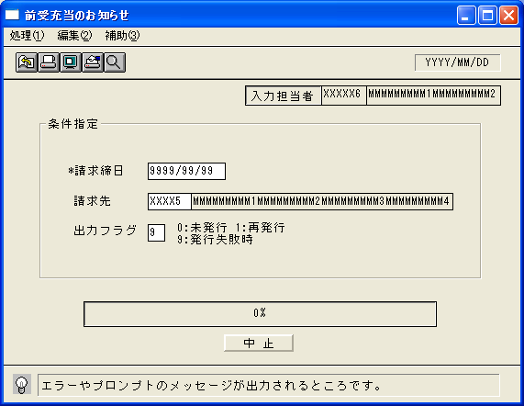
 |  |  |  |  |  |  |  |  |  |  |  | ＜用途／目的＞
 |  |  |  |  |  |  |  |  |  |  |  |  | ・保守等の前受対象の「充当のお知らせ」（請求書に相当する）を印刷する。

 |  |  |  |  |  |  |  |  |  |  |  | ＜機能＞
 |  |  |  |  |  |  |  |  |  |  |  |  | ・請求締更新処理後に、自動発生した売上明細を印刷する。
 |  |  |  |  |  |  |  |  |  |  |  |  |  | ※前受充当分(税込売上金額＝消込金額)の明細を出力する。
 |  |  |  |  |  |  |  |  |  |  |  |  | ・入金明細は印刷しない。
 |  |  |  |  |  |  |  |  |  |  |  |  | ・一度出力した請求書は発行済みのフラグを得意先マスタ 請求番号を「前受請求サマリ」に更新する。
 |  |  |  |  |  |  |  |  |  |  |  |  |  | ※再発行時の請求番号は前回発行した番号と同じ番号を印刷する。
 |  |  |  |  |  |  |  |  |  |  |  |  |  | （プリンタ異常等で発行に失敗した場合も発行済として請求番号は更新される）

 |  |  |  |  |  |  |  |  |  |  |  |  | ・前受区分が前受入金(MAEUKKB=2)の売上情報を対象に出力を行う。
 |  |  |  |  |  |  |  |  |  |  |  |  | ただし、売上受注明細の返品理由請求書表示フラグが9の時は出力しない。

 |  |  |  |  |  |  |  |  |  |  |  |  | ・プレビュー表示で発行済みとしない。

＜機能概要＞
出力方式 | 一括 |  |  |  |  |  |  |  |  |  |  | ソート条件 |  |  | 請求先コード／月日／客先注文番号
出力ｻｲｸﾙ | 請求締日 |  |  |  |  |  |  |  |  |  |  | (指定無しは 昇順)
範囲指定 |  | 項目名 | 開始 | 終了 | 単一 |  | 検索Ｗ |  | № | 備考
 | 1 | 請求締日 |  |  | ○ |  | ○ |  | 09 | 初期値 運用日 |  | 集計 |  |  | なし |  |  |  | ＜その他＞
 | 2 | 請求先（コード） |  |  | ○ |  | ○ |  | 29 | 初期値 空白（全件） |  |  |  |  |  |  |  |  | ※1 プリンタの異常等、発行失敗時は当区分を
 | 3 | 出力フラグ |  |  | ○ |  |  |  |  | ０：未発行のみ、１：再発行のみ |  |  |  |  |  |  |  |  | 選択すると請求書に社内識別用のマークを
 | 4 |  |  |  |  |  |  |  |  | ９：発行失敗時※１ |  |  |  |  |  |  |  |  | 印字する
 | 5 |  |  |  |  |  |  |  |  | （初期値→0:未発行のみ） |  | 改頁条件 |  |  | 請求先コード |  |  |  |  | ⇒プリンタ異常で失敗した請求書をシステムで
 | 6 |  |  |  |  |  |  |  |  |  |  |  |  |  |  |  |  |  |  | で検知する事は困難であるため、対象請求書
 | 7 |  |  |  |  |  |  |  |  |  |  |  |  |  |  |  |  |  |  | は再発行時と同じ請求書である
 | 8 |  |  |  |  |  |  |  |  |  |  | 用紙ｻｲｽﾞ |  |  | A4タテ
 | 9
 | 10

